2 - 임금명세서(일용직)
[별지 제17호의2 서식] |  |  |  |  |  |  |  |  |  |  |  | 2022-01-03 | 2022-01-31 |  | 2
 |  |  |  |  |  |  |  |  |  |  |  | 2
 |  |  | 2022-01-01 |  |  | 임금(일당직)명세서 |  |  |  |  |  | 상시근로자 5인이상 연차수당 |  |  |  |  |  | 2.7%

회사명 : | 선우이엔씨주식회사 |  |  |  |  | 지급일 : |  | 2022-02-10 |  |  |  |  | 만 0년 근속 |  | 187,030 | 150,000
성명 | 주선우 |  |  | 생년월일 / 사원번호 |  | 1973-01-01 |  | 0001 |  |  |  | 근속연수 | 연차청구권일수 |  |  |  |  |  | 1
입사일 | 2022-01-03 |  |  | 부서(현장) / 직급 |  | 삼성전자천안캠퍼스 |  | 노무직(일용직) |  |  |  | 0년 0개월 29일 | 1일
이직일 | 2022-01-31 |  |  | 기능 및 자격 / 종사업무 |  | 용접 |  | 반장 |  |  |  |  | 입사후 근무월 개수 | 대법원 2021.10.14 선고 2021다227100 판결 |  |  |  |  |  | 1
E-Mail |  |  |  |  | 연락처 |  |  |  |  |  |  | 상시근로자 5인이상 & 주소정근로시간 15시간 이상자) 연차수당
세부내역 |  |  |  |  |  |  |  |  |  |  |  | 근로자의 4대보험 적용여부
지 급 |  |  |  |  |  | 공 제 |  |  |  |  |  |  |  |  |  |  |  |  |  | 2
임금항목 |  |  |  | 지급금액 |  | 공제 항목 |  | 공제금액 |  |  |  |  | 시급직,일용직,일당직은 월환산(월평균 내지 말고 실제 (일요일)주휴일수(유급휴일) 구해라)하지 말아라.
매월 지급 | 기본급 |  |  | 4,370,000 |  | 국민연금 |  | - |  |  | 0.000% | 만 49세 | 4.50% | 2일 이후 입사월 제외 |  | 18세미만 or 60세이상(60세가 된때) 제외
 | 주휴수당 |  | 5일 | 950,000 |  | 건강보험 |  | - |  |  | 0.000% |  | 3.495% | 2일 이후 입사월 제외
 |  |  |  |  |  | 장기요양보험료 |  | - |  |  | 0.000% | #DIV/0! | 12.27% | 2일 이후 입사월 제외 |  | 0.000%
 |  |  |  |  |  | 고용보험료 |  | 51,452 |  |  | 0.744% | 입사일 49세 | 0.80% | 외국인 체류자격별 고용보험적용 |  | 만65세이후 고용된자 |  |  |  | 1
 | 자녀보육(육아)수당(非) |  |  |  |  | 연말정산 |  |  |  |  | 0.744%
 | 자가운전보조금(非) |  |  |  |  | 건강보험정산(경감)
 | 식대보조금(非) |  |  |  |  | 장기요양보험정산(경감) |  |  |  |  |  |  |  |  |  | 30.416666667 |  | 연차 일수 직접 입력 | 0
격월 또는 부정기 지급 | 연차휴가수당 |  |  | 190,000 |  | 급량비 |  |  |  |  |  |  |  |  |  | 4.3452380952 | 주 | 연차 일수 자동 입력 | 1.000
 | 연장근로수당 |  |  | 1,301,500
 | 야간근로수당 |  |  | - |  | 가불금(△,+)정산
 | 휴일근로수당 |  |  | - |  |  |  |  |  |  |  |  |  |  |  | -
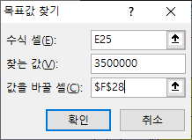
 | 상여금 |  |  | 190,000 |  | 근로소득세 |  | 80,450
지급액 계 |  |  |  | 7,001,500 |  | 지방소득세 |  | 7,960
당월 연차사용일수 |  |  |  |  |  | 공제액 계 |  | 139,862 |  |  |  |  |  |  |  | 최저임금은 최저임금 sheet 참조
이체 은행/계좌번호 |  |  |  |  |  | 실수령액 |  | 6,861,638
기본일급 | 일급(주휴포함) |  | 190,000원 |  |  | 월 환산 기준시간 수 |  | 주5일 | 주40시간 |  | 209시간 |  |  |  |  |  |  | 데이터
기본시간급 | 시급(주휴포함) |  | 23,750원 |  |  | 소정 근로시간 일 | 월 |  | 일8시간 | 24일 |  | 192시간 |  | 4.345238주 | 과세소득 | 7,001,500 |  |  | 가상분석
(실제)근로일수 |  | 총 근로시간수(①+②) |  |  | ①연장근로시간수 |  | 야간근로시간수 |  | ②휴일근로시간수 |  |  |  | 비과세소득 | - |  |  | 목표값 찾기 (G)
23일 |  | 196.53시간 |  |  | 36.53시간 |  | 0.00시간 |  | 0.00시간 |  |  |  | 지급액계 | 7,001,500

계산 방법
구분 |  | 산출식 또는 산출방법 |  |  |  |  |  | 지급액 |  |  |  |  |  | 월 총 일수 | 29 | 93.55% |  | 주휴일수
연장근로수당 |  | 36.53시간 |  | × | 23,750원 | × | 1.5 | 1,301,500 |  |  |  |  | 토,일요일 수 | 주휴일(일요일) 수 | 4 | 토요일 수 |  | 4.00
야간가산근로수당 |  | 0.00시간 |  | × | 23,750원 | × | 0.5 | - |  |  |  | 0 | 8 | 근무일수(토,일제외) | 21 | 4
휴일(8시간이내)근로수당 |  | 0.00시간 |  | × | 23,750원 | × | 1.5 | - |  |  |  |  |  | 공휴일 입력(토,일제외) | 1
휴일(8시간초과)근로수당 |  | 0.00시간 |  | × | 23,750원 | × | 2.0 | - |  |  |  |  |  | 실제 근무일수 | 20
근로소득세 |  | 일정기간 지급 (지급일 금액) 근로소득공제 15만원 초과분 2.7%의 누적금액 |  |  |  |  |  | 80,450 |  |  |  |  |  | 실제 근무일수(土근무) | 24
1명 | 0명 | 근로소득세분 지방소득세(10%) |  |  |  |  |  | 7,960
국민연금 |  | 해당사항없음 |  |  |  |  |  | -
고용보험 |  | 상기 급여(임금) 과세총액기준 ₩7,001,500원× 0.8% |  |  |  |  |  | 51,452 |  |  |  |  | 원칙 입사일 기준(만1년,만2년)으로 연차미사용수당 정산 지급 / 관리편의상 회계연도기준(퇴사시 입사연도와 근로자 불리하지 않게 정산)
건강보험 |  | 해당사항없음 |  |  |  |  |  | -
장기요양보험 |  | 해당사항없음 |  |  |  |  |  | - |  |  |  |  |  | 1년 계약직 연차 11일 (대법원2021다227100) 2021.10.14. 대법원 판결

※ 해당 사업장 상황에 따라 기재가 필요없는 항목이 있을 수 있습니다. |  |  |  |  |  |  |  |  | ※ 3년간 보관
 |  |  |  |  |  |  |  |  | 210mm×297mm(일반용지 60g/㎡(재활용품)]

 |  |  | ★ 시급· 일용직 주휴시간 주의사항
 |  |  | 1. 한달의 일수도 다르고 ,한달의 주휴일 (일요일)4번 포함되느냐(일요일)5번포함되느냐
 |  |  | 이런게 달라지기 때문에 매월에 급여가 달라질 수가 있습니다.

통상임금
 | 통상임금 |  | 통상임금 노무법인 예성 | 통상임금 자동계산기 | 2020년 급여계산2 (통상임금) 왕노무사TV

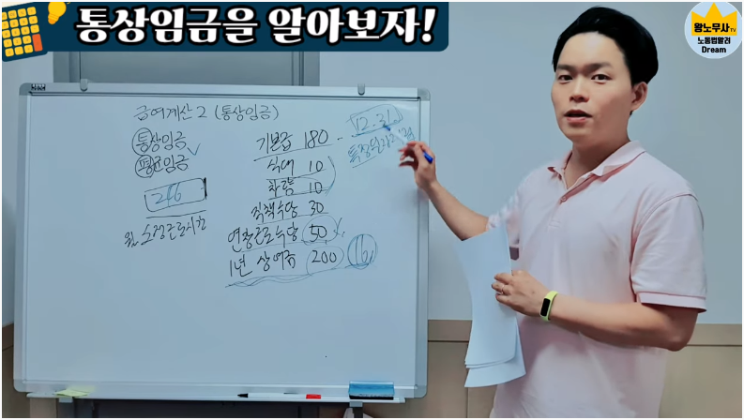
 | 근로기준법 시행령 제6조(통상임금)

 | ① 법과 이 영에서 “통상임금”이란 근로자에게 정기적이고 일률적으로 소정(所定)근로 또는 총 근로에 대하여 지급하기로 정한 시간급 금액, 일급 금액, 주급 금액, 월급 금액 또는 도급 금액을 말한다.

 | ② 제1항에 따른 통상임금을 시간급 금액으로 산정할 경우에는 다음 각 호의 방법에 따라 산정된 금액으로 한다. [개정 2018.6.29] [[시행일 : 부칙참조(제29010호]]

 |  | 1. 시간급 금액으로 정한 임금은 그 금액
 |  | 2. 일급 금액으로 정한 임금은 그 금액을 1일의 소정근로시간 수로 나눈 금액
 |  | 3. 주급 금액으로 정한 임금은 그 금액을 1주의 통상임금 산정 기준시간 수(1주의 소정근로시간과 소정근로시간 외에 유급으로 처리되는 시간을 합산한 시간)로 나눈 금액
 |  | 4. 월급 금액으로 정한 임금은 그 금액을 월의 통상임금 산정 기준시간 수(1주의 통상임금 산정기준시간 수에 1년 동안의 평균 주의 수를 곱한 시간을 12로 나눈 시간)로 나눈 금액
 |  | 5. 일·주·월 외의 일정한 기간으로 정한 임금은 제2호부터 제4호까지의 규정에 준하여 산정된 금액
 |  | 6. 도급 금액으로 정한 임금은 그 임금 산정 기간에서 도급제에 따라 계산된 임금의 총액을 해당 임금 산정 기간(임금 마감일이 있는 경우에는 임금 마감 기간을 말한다)의 총 근로 시간 수로 나눈 금액
 |  | 7. 근로자가 받는 임금이 제1호부터 제6호까지의 규정에서 정한 둘 이상의 임금으로 되어 있는 경우에는 제1호부터 제6호까지의 규정에 따라 각각 산정된 금액을 합산한 금액

 | ③제1항에 따른 통상임금을 일급 금액으로 산정할 때에는 제2항에 따른 시간급 금액에 1일의 소정근로시간 수를 곱하여 계산한다.

 | 근로기준법상 통상임금이란

 | 근로기준법 통상임금이란 근로기준법이 아닌 그 아래 근로기준법 시행령 제6조(통상임금) 제1항에 다음과 같이 규정되어 있습니다.
 | 법과 이 영에서 통상임금이란 근로자에게 근로자에게 정기적이고 일률적으로 소정근로 또는 총 근로에 대하여 지급하기로 정한
 | 시간급 금액, 일급 금액, 주급 금액, 월급 금액 또는 도급 금액을 말한다.
 | 그런데 판례에서는 위 시행령 상의 조건에 더해 ‘정기적, 일률적으로 지급하기로 정하여진 고정적 임금’에 해당하여야 한다고 판시하고 있어 ‘고정적 임금’이라는 조건을 추가하고 있습니다.
 | 통상임금은 시간외근로수당, 야간근로수당, 휴일근로수당, 해고예고수당 등의 산정에 있어서 기초가 되므로 실제 실무에서 어느 한도 내에서 통상임금의 범위를 정하여야 하는가에 대한 논의가 활발합니다.

 | 근로기준법 시행령 제6조(통상임금)

 | ① 법과 이 영에서 “통상임금”이란 근로자에게 정기적이고 일률적으로 소정(所定)근로 또는 총 근로에 대하여 지급하기로 정한 시간급 금액, 일급 금액, 주급 금액, 월급 금액 또는 도급 금액을 말한다.

 | ② 제1항에 따른 통상임금을 시간급 금액으로 산정할 경우에는 다음 각 호의 방법에 따라 산정된 금액으로 한다. [개정 2018.6.29] [[시행일 : 부칙참조(제29010호]]

 | 1. 시간급 금액으로 정한 임금은 그 금액

 | 2. 일급 금액으로 정한 임금은 그 금액을 1일의 소정근로시간 수로 나눈 금액

 | 3. 주급 금액으로 정한 임금은 그 금액을 1주의 통상임금 산정 기준시간 수(1주의 소정근로시간과 소정근로시간 외에 유급으로 처리되는 시간을 합산한 시간)로 나눈 금액

 | 4. 월급 금액으로 정한 임금은 그 금액을 월의 통상임금 산정 기준시간 수(1주의 통상임금 산정기준시간 수에 1년 동안의 평균 주의 수를 곱한 시간을 12로 나눈 시간)로 나눈 금액

 | 5. 일·주·월 외의 일정한 기간으로 정한 임금은 제2호부터 제4호까지의 규정에 준하여 산정된 금액

 | 6. 도급 금액으로 정한 임금은 그 임금 산정 기간에서 도급제에 따라 계산된 임금의 총액을 해당 임금 산정 기간(임금 마감일이 있는 경우에는 임금 마감 기간을 말한다)의 총 근로 시간 수로 나눈 금액

 | 7. 근로자가 받는 임금이 제1호부터 제6호까지의 규정에서 정한 둘 이상의 임금으로 되어 있는 경우에는 제1호부터 제6호까지의 규정에 따라 각각 산정된 금액을 합산한 금액

 | ③ 제1항에 따른 통상임금을 일급 금액으로 산정할 때에는 제2항에 따른 시간급 금액에 1일의 소정근로시간 수를 곱하여 계산한다.

 | 노동부 행정규칙 통상임금 산정지침

 | 제5조의2(통상임금의 판단기준)
 | 통상임금에 포함되는 임금의 범위는 별표의 예시에 따라 판단한다.
 | 다만, 그 명칭만으로 판단하여서는 아니되며, 통상임금의 의의, 근로계약·취업규칙·단체협약 등의 내용, 직종·근무형태, 지급관행 등을 종합적으로 고려하여야 한다.

 | ◆ 최저임금에 산입되는 임금
 | - 매달 지급되는 상여금 중 월 환산액의 25%를 초과하는 금액
 | - 복리후생비 중 월환산액의 7%를 초과하는 금액

월급 일할계산 방법
월급제 근로자 중도퇴사시 일할계산방법

1. 문제의식
월급제 근로자가 중간에 퇴사하는 경우 지급될 임금은 일할계산방법에 의해 산정합니다.
사용자가 일할계산을 잘못하여 임금을 지급할 경우 추가비용(임금)지출 또는 임금체불문제가 발생할 수 있습니다.

2. 관련규정
월급여의 일할계산방식에 대한 법률적 규정은 없습니다.
따라서 해당 월 일수로 나누거나 월 30일을 기준으로 나누어 일할 계산하여 지급하는 등 회사의 취업규칙 등에 정하여진 바에 의거 일할 계산하여 지급하면 됩니다.
다만, 일할 계산하여 지급한 금액이 근로기준법에 정한 기준에 미달할 경우에는 그 부분에 대하여 무효가 되어 체불이 발생할 수 있습니다.

3. 일반적 일할계산방식
1) 월급여의 일할계산방식과 관련하여 별도의 정한 규정이 없다면 해당 월의 총일수로 나누는 것이 통상적입니다.
그러나 만약 일할계산방식이 취업규칙 등에 규정되어 있다면 그에 따라 지급하게 됩니다.

2) 예를들어 회사 내 별도의 일할계산 규정이 없을 경우 해당월의 총일수가 31일이라면 1일의 일할급여는 (월급여액/31일)이지만, 회사의 취업규칙 등에 “월급여액/30”으로 규정하고 있다면 1일의 일할급여는 (월급여액/30)으로 지급함이 타당합니다.

3) 일부 사업장에서는 월 20일로 나누어 지급하는 경우가 발생하는데 이 경우에는 해당 월의 유급주휴(통상 일요일)수당금액을 제외한 실질적으로 출근한 날에 대해서만 임금을 일할 계산하여 지급하고 유급주휴수당은 누락하는 결과가 발생하므로 변경해야할 것으로 사료됩니다.

4. 시간급으로 환산한 일할계산방식

1) 주 40시간제가 적용되는 사업장은 일요일은 근무를 하지 않더라도 임금이 지급되는 유급입니다. 다만, 토요일의 경우 유급으로 할 것인지 여부에 대해서는 노사 간의 합의할 사항이고 만약 별도의 합의가 없다면 무급에 해당됩니다.

2) 월급여액을 일할 계산할 경우 주 40시간제에서 방식은 ‘[월급여액/1개월의 소정근로시간(209시간)] × 8시간“입니다. 209시간/월에는 소정근로시간(월~금)에 대한 174시간/월과 유급주휴시간(일요일)에 대한 35시간/월이 반영되어 있습니다.

3) 주중에 입사, 퇴사, 휴직 및 복직을 하는 경우에는 해당하는 주에 소정근로를 개근하지 않았으므로 그 주에는 8시간분의 유급주휴수당이 지급되지 않습니다. 따라서 일할계산 시 차감됩니다.

5. 결어 및 시사점

1) 근로자의 월 급여가 200만원일 경우 30일로 나눌 경우 66,667원, 31일로 나눌 경우 64,516원, 209시간으로 나눌 경우 76,555원의 상이한 일할계산 지급금액이 산출됩니다. 그 차액은 최고 12,039원에서 최저 9,888원이 발생하게 됩니다.
2) 일할 계산하는 방식을 잘못 적용하여 임금을 지급할 경우 임금체불 문제가 발생할 수 있으므로 근로자에 불이익함이 없도록 주의하여 산정해야 합니다.

소정근로의 대가로 정기적·일률적·고정적으로 지급돼 통상임금에 해당된다.

근로기준법 제2조 (정의)

① 이 법에서 사용하는 용어의 뜻은 다음과 같다.

6. “평균임금”이란 이를 산정하여야 할 사유가 발생한 날 이전 3개월 동안에 그 근로자에게 지급된 임금의 총액을 그 기간의 총일수로 나눈 금액을 말한다. 근로자가 취업한 후 3개월 미만인 경우도 이에 준한다.

②제1항제6호에 따라 산출된 금액이 그 근로자의 통상임금보다 적으면 그 통상임금액을 평균임금으로 한다.

1. 통상임금이란?

임금의 성격을 갖추지 못했으면 통상임금에서 제외가 되나 임금의 성격을 갖추었다면 그 임금이 통상임금에 해당하는지 검토하여야 한다.

(1) 개념

통상임금이란 근로계약에서 정한 근로를 제공하면 확정적으로 지급받게 되는 임금으로, 그 명칭과 상관없이 통상임금의 법적인 요건을 갖추면 모두 통상임금에 해당하게 된다. (대법원 전원합의체 판결).

현행 근로기준법에서 통상임금의 개념은 '근로자에게 정기적이고 일률적으로 소정(所定)근로 또는 총근로에 대하여 지급하기로 정한 시간급금액, 일급금액, 주급금액, 월급금액 또는 도급금액'으로 규정하고 있다(영 제6조).

여기서 '정기적'이란 '1임금산정기간 내'의 지급을(월급에의 경우 '매월'),
'일률적'이란 '모든 근로자에게 지급되는 것' 또는 '일정한 조건이나 기준에 달한 모든 근로자에게 지급되는 것'
(예를 들어, 보직을 관리자에게 보직수당을 지급하는 것)을 말한다(임금 68207-730,2002.10.4.).

(2) 기능

통상임금은 평균임금의 최저생계를 보장함과 아울러 각종 법정 수당(해고예고수당, 연장 · 야간 · 휴일근로수당, 연차유급휴가수당) 등을 산정할 때 기준이 되는 아주 중요한 도구적 개념이다.
통상임금액의 변동은 통상임금을 기초로 산정되는 각종 법정수당의 변동을 가져오고, 뿐만 아니라 3월 이내 지급받은 임금총액을 기준으로 산정하는
평균임금에도 변동을 초래하게 되어 3년간 체불된 임금을 전부 소급해줘야 하는 문제가 발생하게 된다.

(3) 산정방법
통상임금을 산정하기 위해서는 1임금산정기간 중에 해당 근로자에 지급되는 임금에서 정기적, 일률적, 고정적으로 지급되는 임금을 합산하고 이를 1임금산정기간의 소정근로시간로 나누게 된다.

2. 통상임금의 요건

통상임금에 해당하기 위해서는 해당 근로자에 지급되는 임금이 정기성, 일률성, 고정성을 모두 갖추고 있어야 한다.

(1) 정기성
통상임금의 산정기초가 되는 임금은 「1임금지급기」인가에 대해 판례와 행정해석은 다른 차이를 보였다.
판례는 1임금기간을 초과하는 기간마다 지급되는 임금이라도 그것이 정기적 · 일률적으로 지급되는 것이면 통상임금에 포함될 수
있다고 판시하였다. (대법 2012다89399, 2013.12.18; 대법 1995다56767,1996.3.22).

■ 판례
▶ 체력단련비와 월동보조비의 통상임금 여부
매년 일정시기에 월 기본급에 대한 일정액을 체력단렬비로, 매년 1월에 월 기본급에 대한 일정액을 월동보조비로 원고들을 포함한
전 직원에게 각 지급하여 온 사실을 인정할 수 있는바,
이에 의하면 위 체력단련비나 월동보조비는 모두 소정 근로 또는 총 근로에 대하여 지급하기로 한 금품으로서 정기적, 일률적으로
지급되는 고정적인 임금이라 할 것이므로 통상임금에 속한다고 할 것이다.
따라서 체력단력비와 월동보조비의 각 1/12이 월급 통상임금에 속한다(대법 1994다19501, 1996.2.9).

▶ 임금의 정기성 여부
(중략) 정기성을 갖추어야 한다는 것은 그 임금이 일정한 간격을 두고 계속적으로 지급되어야 함을 의미한다.(중략).
소정근로시간에 통상적으로 제공하는 근로의 대가가 1개월을 넘는 기간마다 분할 지급되고 있는 것일 뿐,
그러한 사정 때문에 갑자기 그 임금이 소정근로의 대가로서의 성질을 상실하거나 정기성을 상실하게 되는 것이 아님은 분명하다(대법 2012다 89399, 2013.12.18).

(2) 일률성
① 어떤 임금이 통상임금에 해당하려면 그것이 정기적 · 일률적으로 지급되는 고정적인 임금에 속하여야 하므로, 정기적 · 일률적으로 지급되는 것이 아니거나 실제의 근무성적에 따라 지급 여부 및 지급액이 달라지는 것과 같이
고정적인 임금이 아닌 것은 통상임금에 해당하지 아니한다고 할 것인데,

1) 여기서 '일률적' 으로 지급되는 것이라 함은 '모든 근로자'에게 지급되는 것뿐만 아니라 '일정한 조건 또는 기준에 달한 모든 근로자'에게 지급되는 것도 포함되고,
여기서 말하는 '일정한 조건'이란 '고정적이고 평균적인 임금'을 산출하려는 통상임금의 개념에 비추어 볼 때 '고정적인 조건'이어야 하고 일시적, 유동적인 조건은 제외된다고 하였다. (대법 2004다41217, 2005.9.9).

② 대법원 전원합의체 판결(2013.1.18)에서는 2) '일정한 조건 또는 기준'이 '소정근로의 가치평가와 관련이 있어야 한다'는 단서조항을 달았다.

가. 근속수당의 경우 근속기간은 근로자의 숙련도와 밀접한 관계가 있으므로 근속기간을 '일정한 조건 또는 기준'인 일률성의 요건으로 보아 통상임금에 해당한다고 판결했다.
...

주휴수당
...
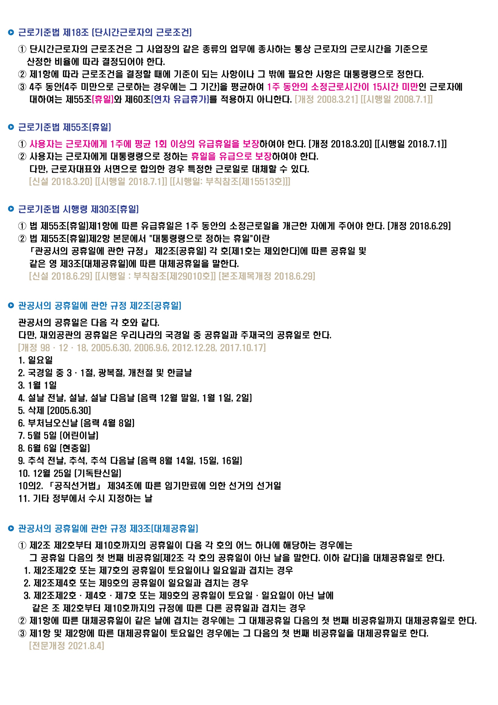
...
 |  |  | 휴일유급
 | (통상)시급 |  | (1주)주휴(1일)수당
× | 10,000원 | = | 80,000
 | 최저임금확인
...
 |  |  | 휴일유급
 | (통상)시급 |  | (1주)주휴(1일)수당
× | 10,000원 | = | 30,000
 | 최저임금확인
...
 |  |  | 휴일유급
 | (통상)시급 |  | (1주)주휴(1일)수당
× | 9,160원 | = | 36,640
 | 최저임금확인

 | 36,640
...
 | ⓐ ÷ ⓑ |  | 휴일유급
 | (통상)시급 |  | (1주)주휴(1일)수당
× | 9,569원 | = | 76,552
 | 최저임금확인

÷ | 12개월 | ÷ | 7일 | = | 1개월 약208.571시간
 |  |  | 일(1)주일 | ⓑ | 월 209시간 | 반올림
...
 |  | 약정 주 근로시간
 |  | +
 |  | 주근로+주휴시간 | 1년연평균환산 주 | 월급 월 환산 시간
 |  | 48시간 | 4.3452380952 | 209시간
...
 |  | 주근로+주휴시간 | 1년연평균환산 주 | 월급 월 환산 시간
 |  | 42시간 | 4.3452380952 | 183시간
...
 |  | 주근로+주휴시간 | 1년연평균환산 주 | 월급 월 환산 시간
 |  | 47시간 | 4.3452380952 | 204시간
...

주휴일 일수
...
5 | 2 | 19 | 토요일 | 근로자의 날 (토요일) | 연가' 또는 '유급 주휴일'이라 불리는 형태 입니다.
4 | 0 | 22
5 | 0 | 22 |  |  | 주휴일과 관공서 공휴일은 유급휴일로 보장되는 날입니다.
4 | 1 | 21 |  | 대체휴일
4 | 3 | 19 |  |  | 근로기준법 제55조에 따르면
5 | 2 | 19 |  | 대체휴일 | ① 사용자는 근로자에게 1주에 평균 1회 이상의 유급휴일을 보장하여야 하며,
4 | 0 | 22 |  |  | ② 사용자는 근로자에게 대통령령으로 정하는 휴일을 유급으로 보장하여야 합니다.
4 | 0 | 23
5 | 1 | 20
4 | 2 | 18
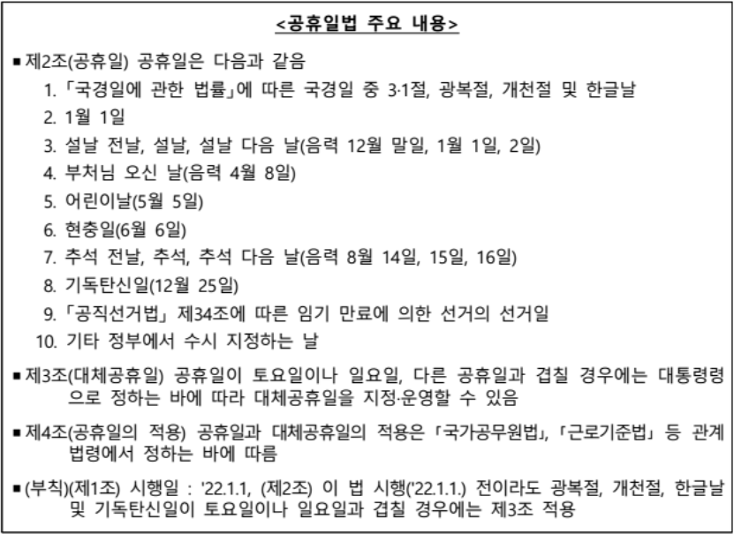
4 | 2 | 21
5 | 0 | 21
4 | 1 | 21 | 일요일
4 | 2 | 20 |  |  | 공휴일법에 따른 공휴일·대체공휴일 Q&A
5 | 0 | 21 |  |  | ◈ 「공휴일에 관한 법률」의 제정 및 「관공서의 공휴일에 관한 규정」의 개정에 따라 민간기업에 적용되는 휴일(공휴일·대체공휴일)에도 변화가 있어,
4 | 1 | 22 |  |  | 아래와 같이 빈번하게 제기되는 질문에 대해 Q&A를 통해 설명드림
4 | 2 | 20
5 | 2 | 19 |  |  | Q1. 공휴일법 제정에 따른 민간기업의 공휴일·대체공휴일 적용은?
4 | 0 | 22
5 | 0 | 22 |  |  | ○ 최근 「공휴일에 관한 법률」 (이하 '공휴일법'이라 함)이 제정·공포되었으며(2021.7.7.), 그 주요 내용은 아래와 같음
4 | 2 | 20
4 | 0 | 20
4 | 1 | 22
5 | 0 | 20
4 | 2 | 21 | 월요일
4 | 1 | 21
5 | 0 | 21
4 | 1 | 22
5 | 2 | 19
4 | 2 | 20
4 | 0 | 22
5 | 1 | 20
4 | 1 | 22
4 | 2 | 19
5 | 1 | 20
4 | 0 | 22
4 | 3 | 20 | 수요일
5 | 1 | 19
4 | 0 | 23 |  |  | 근로자의 날 제정에 관한 법률 ( 약칭: 근로자의날법 )
5 | 1 | 21 |  |  | 5월 1일을 근로자의 날로 하고, 이 날을 「근로기준법」에 따른 유급휴일(有給休日)로 한다.
4 | 3 | 18
4 | 2 | 21
5 | 0 | 21 |  |  | 공휴일법상 공휴일과 대체공휴일은 「관공서의 공휴일에 관한 규정」으로 구체화 되고, 이 내용이 근로기준법령을 통해서 민간기업에 적용됨 (부칙 제2조에 따른 금년(2021년) 하반기 대체공휴일 부여도 동일)
4 | 1 | 21 |  |  | 근로기준법 제55조(휴일)제2항 및 같은 법 시행령 제30조제2항에 따라
4 |  | 23 |  |  | 사용자는 근로자에게 「관공서의 공휴일에 관한 규정」 제2조 각 호에 따른
4 |  | 20 |  |  | 공휴일(일요일 제외) 및 제3조에 따른 대체공휴일을 유급휴일로 보장하여야 하며,
5 |  | 21 |  |  | 이는 기업규모에 따라 단계적으로 시행(부칙 제1조제4항)
...

최저임금
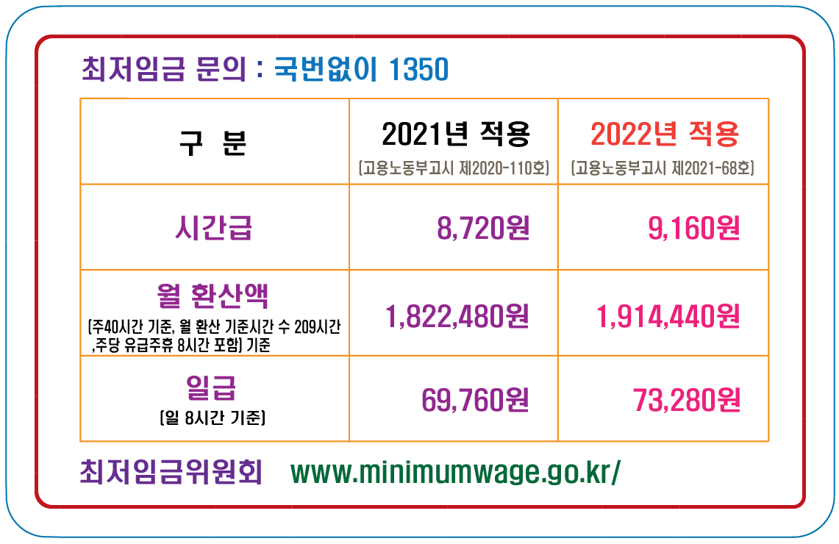
...
수급을 시작하닞 3개월 이내의 수습근로자 여부
...
(최저임금법 제6조제4항제2호 및 시행규칙 제2조제2항)
...
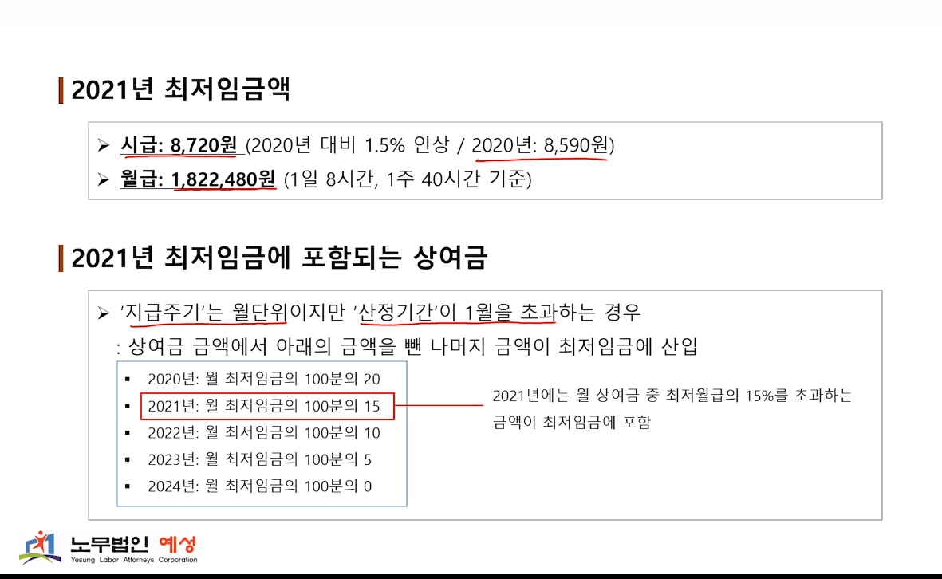
...
 | 2021년에는 월 상여금 중 최저월급의 15%를 초과하는 금액이 최저임금에 포함
...

